CANVAS
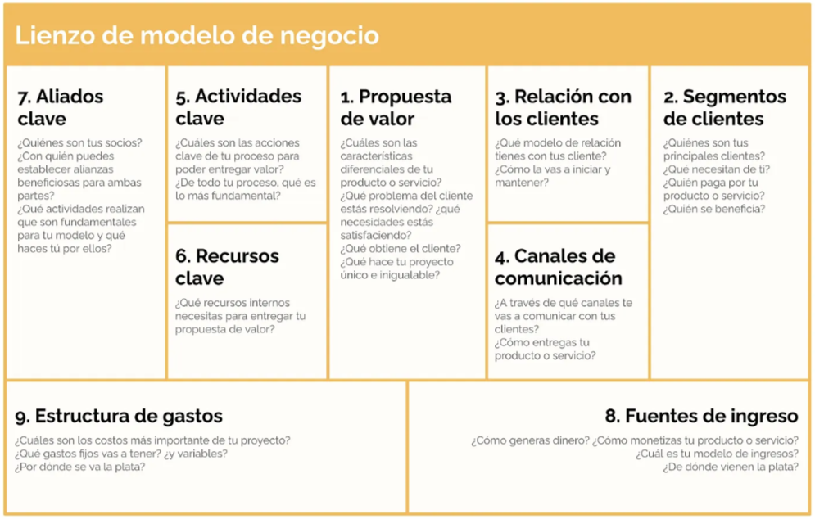
ALIADOS CLAVE: COMIDAR incluyen actores del sector privado como restaurantes y supermercados, que aportan los excedentes de alimentos; entidades del sector público como las alcaldías locales y la Secretaría Distrital de Integración Social, que facilitan la articulación con programas sociales y la población vulnerable; organizaciones humanitarias y de cooperación como, Banco de Alimentos de Bogotá y la Cruz Roja Colombiana, que aportan legitimidad, experiencia y posibles recursos; así como aliados logísticos y tecnológicos como empresas de transporte y plataformas de entrega como Rappi. Finalmente, la comunidad organizada, incluyendo líderes barriales y juntas de acción comunal, es un aliado fundamental para la validación de beneficiarios, la supervisión de los nodos y la sostenibilidad del sistema. | ACTIVIDADES CLAVE: COMIDAR se centran en la captación y gestión de donaciones de alimentos provenientes de restaurantes y supermercados, la coordinación de su recolección y transporte, y su clasificación bajo protocolos de control sanitario para garantizar calidad y seguridad. A partir de esto, se realiza el armado de canastas de supervivencia y su distribución gestionados mediante una app y un sistema de tarjetas solidarias. De forma complementaria, COMIDAR desarrolla y mantiene su plataforma tecnológica, gestiona alianzas con actores públicos, privados y ONG, y promueve la articulación comunitaria para validar beneficiarios, supervisar los nodos y asegurar la transparencia y sostenibilidad del sistema. | PROPUESTA DE VALOR: COMIDAR es una red solidaria que transforma el desperdicio de alimentos en acceso digno y seguro para poblaciones vulnerables, conectando excedentes de restaurantes y supermercados con comunidades que enfrentan inseguridad alimentaria. Por medio de una app el sistema permite una distribución eficiente, trazable y sin intermediación directa, reduciendo el hambre urbano mientras optimiza la gestión de residuos y genera impacto social medible para aliados públicos y privados. | RELACION CON LOS CLIENTES: COMIDAR se basa en la construcción de confianza, accesibilidad y participación activa. Con los beneficiarios, la relación es directa y continua a través de un sistema de acceso digno mediante registro en la app, acompañamiento comunitario y validación periódica de su situación, garantizando transparencia y equidad. Con los donantes (restaurantes y supermercados), se mantiene una relación de colaboración basada en la visibilidad de su impacto social dentro de la app, reportes de trazabilidad de sus donaciones y reconocimiento público que fortalece su reputación. Además, con aliados institucionales y ONG se establece una relación de cooperación estratégica, enfocada en la coordinación, supervisión y mejora y ellos ganan un alivio tributario | SEGMENTACION DE CLIENTES: COMIDAR se divide en tres grupos: beneficiarios (familias vulnerables, personas en situación de calle, recicladores y adultos mayores), donantes (restaurantes y supermercados que aportan excedentes de alimentos) y aliados institucionales (ONG, entidades públicas y organizaciones de cooperación que brindan apoyo financiero, logístico y de legitimidad).

 | RECURSOS CLAVE: COMIDAR cuenta con una plataforma tecnológica (app, sistema de y base de datos) que permite la gestión y trazabilidad del sistema; puntos de acceso digno a los alimentos; un centro de acopio para la clasificación segura; y la logística de transporte para la recolección y distribución. A esto se suman el equipo humano operativo, la red de donantes que garantiza el flujo de alimentos y el respaldo de la ONG (Ministerio de Salud y protección social) que aporta legitimidad y cumplimiento sanitario. |  | CANALES DE COMUNICACIÓN: COMIDAR incluyen la app móvil, principal herramienta para gestionar donaciones y acceso de beneficiarios; punto físico de interacción; las jornadas comunitarias para registro y validación; las redes sociales para difusión e impacto; y la comunicación directa con ONG y entidades públicas para coordinación y seguimiento del proyecto.

